车辆（装备）技术参数
车辆（装备）技术参数
序号 | 车辆装备名称 | 技术参数 | 示例图片
1 | 小型高位后翻桶自卸式垃圾清运车 | （1）垃圾箱体容积≥4.2m³ |  | 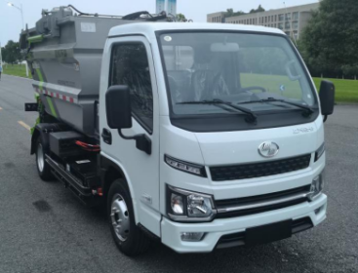
 |  | （2）额定载质量≥1000kg
 |  | （3）具备液压自卸功能
注：1、表格中车辆（装备）图片仅作参考，采购单位不指定厂商、品牌及车型，投标单位可自主采购符合技术参数的车辆投入本项目使用。2、鉴于本项目作业区域涵盖不同类型道路，车辆装备的通过性、适配性、作业效率需结合现场实际情况综合考量。投标人应在投标前自行踏勘现场，根据辖区道路宽度、转弯半径、作业频次、垃圾收运方式等因素，自主选择配置相应的车辆及设备，确保满足项目服务质量要求。

